CEE Equity
CENTRAL AND EASTERN EUROPEAN EQUITY

CHARAKTERISTIKA FONDU
STRUKTURA FONDU
48,04% finanční služby | 48.04%
3,93% spotřeba - necyklická | 3.93%
4,31% materiály | 4.31%
2,88% průmysl | 2.88%
7,48% komunikační služby | 8.96%
3,23% spotřeba - cyklická | 3.23%
9,49% utility | 9.49%
4,43% ostatní | 4.43%
14,71% energetika | 14.71%
Název fondu: | Central and Eastern European Equity

AKCIOVÝ FOND
Investiční manažer: | Generali Investments Europe
Hodnota fondu: | 155,92 mEUR
Počátek obchodování: | 2004-04-23
Investiční cíl: Fond investuje především do akcií společností, které leží či mají největší příjmy z operací ve střední a východní Evropě a jsou kótované na burzách členů CEE. Investičním cílem je dosáhnout dlouhodobý růst investovaného kapitálu a překonat výkonnost benchmarku (který je MSCI EFM Selected Countries Special Weighted – Net Total Return Index).

POPLATKY GENERALI ČESKÁ POJIŠŤOVNA A.S.*
TOP 10
GENERALI INVESTMENTS LUXEMBOURG SA
Rozdíl mezi nákupním a prodejním kurzem podílových jednotek: | Běžné/jednorázové pojistné: 5 %/0 % Mimořádné pojistné 2% resp. 3 %** | Společnost |  |  | % v portfoliu | Sektor
Částečný odkup: | 0,25 % z odkoupené částky, minimálně však 50 Kč a maximálně 500 Kč | Powszechna Kasa Oszczednosci Bank Polski SA |  |  | 7.11 | finanční služby
Poplatky za přemístění: | V každém poj. roce 2 zdarma, jinak 0,25 % akt. hodnoty přemístěných jednotek, min. 50 Kč a max. 500 Kč. | CEZ as |  |  | 6.74 | utility
Poplatky za správu fondu***: | 2 % p.a. | OTP Bank Nyrt |  |  | 6.29 | finanční služby
* výtah ze sazebníku poplatků k IŽP týkající se fondů, v případě rozdílů platí sazebník poplatků |  | Powszechny Zaklad Ubezpieczen Spolka Akcyjna |  |  | 5.69 | finanční služby
** závisí na produktu *** náklady za správu fondu jsou započtené v NAV (t.j. v kurzu) |  | Komercni banka, a.s. |  |  | 5.36 | finanční služby
KOMENTÁŘ K TRHU
KOMENTÁR TRHU
KOMENTÁŘ TRHU
KOMENTÁŘ TRHU
VÝKONNOST FONDU
 |  | CD Projekt S.A. |  |  | 4.94 | komunikační skužby
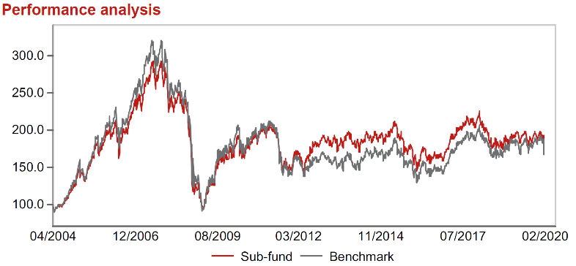 |  | Polski Koncern Naftowy ORLEN S.A. |  |  | 4.20 | energetika
Výkonnost od založení
 |  | BANK POLSKA KASA OPIEKI SA |  |  | 4.20 | finanční služby
 |  | Erste Group Bank AG |  |  | 3.83 | finanční služby
 |  | Banca Transilvania SA |  |  | 3.78 | finanční služby

STATISTIKY
 |  | STD | IR | TE | Rating Morningstar(4) |  | Quartile Morn.
 |  | 17.67% | -0.27% | 5.21% | x |  | x
 |  | (1) Standard Deviation (Směrodatná odchylka): míra rizika, volatilita výkonnosti fondu. (2) Information Ratio (Informační poměr): poměr průměrně dosaženého výnosu oproti odchylce od indexu. (3) Tracking Error: směrodatná odchylka rozdílu výkonnosti fondu a jeho benchmarku.

VÝKONNOST (EUR)

 |  | 3 měsíce (%) | YTD (%) |  | 1 rok (%) | od počátku (%)
Central and Eastern European Equity (ISIN: LU0145470703) |  | -8.36 | -9.25 |  | -9.87 | -27.11
Benchmark * |  | -13.60 | -15.40 |  | -13.64 | 59.07
Excess Return |  | 5.24 | 6.15 |  | 3.77 | -86.18
Únor 2020
* MSCI EFM Selected Countries Special Weighted – Net Total Return Index
Hodnota investice do podílových fondů může růst, klesat nebo stagnovat podle situace na finančních trzích. Minulé výnosy nejsou zárukou výnosů v budoucnu.

